Mesa de pulimento horizontal
 |  | Taller Solution Factory - SKF Latin Trade SA |  |  |  |  |  |  |  |  |  |  |  |  |  |  |  |  | Periodicidad de mantenimiento |  |  |  |  | Programación de mantenimiento
 |  | Autopista vía Medellín - Cundinamarca
 |  | Descripción
 |  | Este cuadro analiza los modos y efectos de falla de los equipos mantenibles del área de tratamiento de residuos, realizando un registro detallado de componentes, partes y suministros para elaborar el plan de mantenimiento correspondiente, disponible y adecuado de los instrumentos y equipos correspondientes a las labores de la empresa.

Diseñado por: |  | Andrés González |  |  |  |  |  | Revisado por: |  |  |  |  |  |  |  | 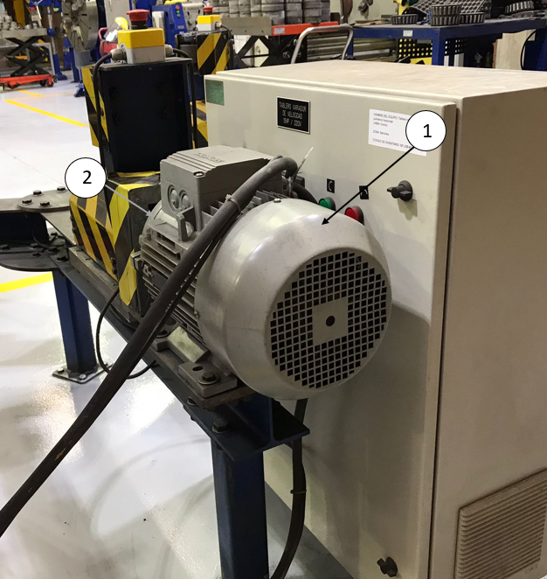
Fecha de creación: |  |  |  |  |  |  |  | Fecha ult. Revisión | Día |  | Mes |  | Año |  |  |  |  |  | Total de ítems mantenibles |  | 4
 | Dia | Mes | Año
Máquina: | Mesa de pulimento horizontal |  |  |  |  |  |  | Codigo del equipo: |  | SF-LSB-B1,4 |  |  |  |  |  |  |  |  | Costo monitoreo total | $400,000.00 | Costo monitoreo por Ítem Mantenible | $100,000.00
Marca: | SKF |  |  |  |  |  |  | Serie:
Encargado del equipo: |  |  |  |  |  |  |  | Observaciones: |  |  |  |  |  |  |  |  |  |  |  |  |  |  |  | Mantenimiento
Taxonomia |  |  |  |  | Modos y efectos |  |  | Criterio de severidad |  |  |  |  | Valoración |  |  |  | Modos y efectos |  | FRECUENCIA DE INSPECCIONES PREDICTIVAS |  |  |  |  | Descripción tarea de mantenimiento
Línea | Equipo | Sistema | Función | Item mantenible | Falla funcional | Modo de falla | Efecto de falla | SEGURIDAD INDUSTRIAL | IMPACTO AMBIENTAL | COSTOS DE MANTENIMIENTO | TIEMPO PERDIDO EN PRODUCCION | CONTROL DE CALIDAD DEL PRODUCTO TERMINADO | Probabilidad de falla | Severidad | Clasificación | Criticidad | Causa de falla | Metodo de detección | FACTOR DE COSTO © | FACTOR DE FALLA (F) | FACTOR DE AJUSTE (A) | INTERVALO DE INSPECCIONES PREDICTIVAS/AÑO | FRECUENCIA DE MEDICION | Tipo de Mtto | Descripción de la tarea | Duración (Horas) | Operador
LSB | Mesa de pulimento horizontal SF-LSB-B1,4 | Transimisión | Transmitir potencia del motor de 12HP a los rodillos de tracción para girar las pistas externas de diametro 600mm-1420mm y maneja una velocidad de 600RPM. | Motor SF-LSB-B1,4-M | No transmite potencia a los rodillos de tracción para girar las pistas externas de unidades LSB | Exceso de ruido | Incomodida auditiva durante la operación | 2 | 1 | 1 | 2 | 1 | 1 | 1.50 | 1.50 | C | Rodamientos atascados | Prueba de ultrasonido | 0.07 | 0,2 | 1.7 | 3.7 | TRIMESTRAL | Preventivo | Limpieza y lubricación de rodamientos | 1 | 1
 |  |  |  |  |  |  | Desequilibrio de elementos rotativos | 3 | 1 | 1 | 2 | 3 | 1 | 2.15 | 2.15 | C | Desbalanceo residual del rotor | Prueba de ultrasonido | 0.07 | 0,2 | 1.7 | 3.7 | TRIMESTRAL | Preventivo | Soldadura de las barras, alineación del rotor y ajuste | 1 | 1
 |  |  |  | Acople SF-LSB-B1,4-A |  | Exceso de vibración | Inestabilidad del motor | 3 | 1 | 1 | 3 | 3 | 1 | 2.40 | 2.40 | C | Alojamiento del rodamiento desgastado | Analisis de vibraciones | 0.06 | 0,2 | 1.7 | 3.8 | TRIMESTRAL | Preventivo | Cambio de chumaseras y lubricación de rodamientos | 1 | 1
 |  |  |  |  |  |  | Desalineación de acoplamiento | 1 | 1 | 3 | 3 | 1 | 1 | 1.70 | 1.70 | C | La vibación del motor desjustó el acople | Analisis de vibraciones | 0.06 | 0,2 | 1.7 | 3.8 | TRIMESTRAL | Preventivo | Alineación de ejes | 1 | 1
 |  |  |  | Rodillos de tracción SF-LSB-B1,4-RT |  |  | Desbalanceo del motor | 1 | 1 | 3 | 3 | 3 | 1 | 2.10 | 2.10 | C | Desbalanceo de las barras por desvio del estator | Analisis de vibraciones | 0.06 | 0,2 | 1.7 | 3.8 | TRIMESTRAL | Preventivo | Soldar nuevamente las barras y corrección de posición del estator | 1 | 1
 |  | Control | Activar el motor eléctrico de 12HP, regulando la velocidad de giro a una velocidad de 600RPM. Tiene un botón de detención en cada rodillo y conectada a línea de 220V. | Tablero variador de velocidad SF-LSB-B1,4-TVV | No se Activa el motor eléctrico de 12HP | Caida de una fase | Falta de tensión entre lineas | 1 | 1 | 1 | 3 | 1 | 1 | 1.50 | 1.50 | C | Envejecimiento de aislaciones | Medición de tensión | 0.06 | 0,2 | 1.7 | 3.8 | TRIMESTRAL | Preventivo | Reemplazo de aislaciones | 1 | 1
 |  |  |  |  |  |  | Disparo de las protecciones | 1 | 1 | 1 | 1 | 1 | 1 | 1.00 | 1.00 | C | Se quemo el relé de protección | Medición de voltaje | 0.20 | 0,2 | 1.7 | 1.2 | TRIMESTRAL | Preventivo | Cambio del relé e instalación | 1 | 1
 |  |  |  |  |  |  | No hay suministro de corriente de alta tensión | 1 | 1 | 1 | 3 | 1 | 1 | 1.50 | 1.50 | C | Humedad | Revisón de amperaje | 0.06 | 0,2 | 1.7 | 3.8 | TRIMESTRAL | Preventivo | Cambio de terminales | 1 | 1
 |  |  |  |  |  |  | Obstrucción de los bornes | 1 | 1 | 3 | 2 | 1 | 1 | 1.45 | 1.45 | C | Sulfatación de las borneras | Observación | 0.07 | 0,2 | 1.7 | 3.7 | TRIMESTRAL | Preventivo | Limpieza y reemplazo de borneras | 1 | 1
 |  |  |  |  |  |  | Daño de los contactores | 1 | 1 | 3 | 3 | 1 | 1 | 1.70 | 1.70 | C | Sobrecorriente | Revisón de amperaje | 0.06 | 0,2 | 1.7 | 3.8 | TRIMESTRAL | Preventivo | Reemplazo de contactores | 1 | 1
 |  |  |  |  |  |  | Quema del motor | 1 | 2 | 3 | 3 | 3 | 1 | 2.30 | 2.30 | C | Sobre consumo | Revisón de amperaje | 0.06 | 0,2 | 1.7 | 3.8 | TRIMESTRAL | Preventivo | Reemplazo del motor | 1 | 1

Torno paralelo
 |  | Taller Solution Factory - SKF Latin Trade SA |  |  |  |  |  |  |  |  |  |  |  |  |  |  |  |  | Periodicidad de mantenimiento |  |  |  |  | Programación de mantenimiento
 |  | Autopista vía Medellín - Cundinamarca
 |  | Descripción
 |  | Este cuadro analiza los modos y efectos de falla de los equipos mantenibles del área de tratamiento de residuos, realizando un registro detallado de componentes, partes y suministros para elaborar el plan de mantenimiento correspondiente, disponible y adecuado de los instrumentos y equipos correspondientes a las labores de la empresa.

Diseñado por: |  |  |  |  |  |  |  | Revisado por: |  |  |  |  |  |  |  | 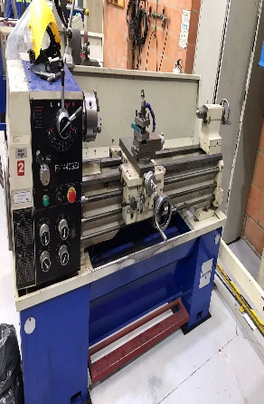
Fecha de creación: |  |  |  |  |  |  |  | Fecha ult. Revisión | Día |  |  | Mes | Año |  |  |  |  |  | Total de ítems mantenibles |  | 3
 | Dia | Mes | Año
Máquina: | Torno paralelo |  |  |  |  |  |  | Codigo del equipo: |  | SF-LSB-B1,5 |  |  |  |  |  |  |  |  | Costo monitoreo total | $300,000.00 | Costo monitoreo por Ítem Mantenible | $100,000.00
Marca: | Fablamp |  |  |  |  |  |  | Serie: | 751328
Encargado del equipo: |  |  |  |  |  |  |  | Observaciones: |  |  |  |  |  |  |  |  |  |  |  |  |  |  |  | Mantenimiento
Taxonomia |  |  |  |  | Modos y efectos |  |  | Criterio de severidad |  |  |  |  | Valoración |  |  |  | Modos y efectos |  | FRECUENCIA DE INSPECCIONES PREDICTIVAS |  |  |  |  | Descripción tarea de mantenimiento
Línea | Equipo | Sistema | Función | Item mantenible | Falla funcional | Modo de falla | Efecto de falla | SEGURIDAD INDUSTRIAL | IMPACTO AMBIENTAL | COSTOS DE MANTENIMIENTO | TIEMPO PERDIDO EN PRODUCCION | CONTROL DE CALIDAD DEL PRODUCTO TERMINADO | Probabilidad de falla | Severidad | Clasificación | Criticidad | Causa de falla | Metodo de detección | FACTOR DE COSTO © | FACTOR DE FALLA (F) | FACTOR DE AJUSTE (A) | INTERVALO DE INSPECCIONES PREDICTIVAS /AÑO | FRECUENCIA DE MEDICION | Tipo de Mtto | Descripción de la tarea | Duración (Horas) | Operador
LSB | Torno paralelo SF-LSB-B1,5 | Transimisión | Transmitir la potencia del motor de 2HP a la caja de transmisión para girar elementos como cilindros, esferas y ejes, de 40mm hasta 200mm y maneja una velocidad promedio de 350RPM en primer velocidad. | Motor electrico SF-LSB-B1,5-M | No transmitie potencia a la caja de transmisión | Exceso de ruido | Incomodida auditiva durante la operación | 3 | 1 | 1 | 1 | 1 | 1 | 1.50 | 1.50 | C | Rodamientos atascados | Prueba de ultrasonido | 0.20 | 0,2 | 1.7 | 1.2 | TRIMESTRAL | Preventivo | Limpieza y lubricación de rodamientos | 1 | 1
 |  |  |  |  |  |  | Desequilibrio de elementos rotativos | 3 | 1 | 1 | 2 | 2 | 1 | 1.95 | 1.95 | C | Desbalanceo residual del rotor | Prueba de ultrasonido | 0.07 | 0,2 | 1.7 | 3.7 | TRIMESTRAL | Preventivo | Soldadura de las barras, alineación del rotor y ajuste | 1 | 1
 |  |  |  |  |  | Desajuste de la caja de transmisión | Mal avance del husillo | 1 | 1 | 1 | 3 | 3 | 2 | 1.90 | 3.80 | B | Engranajes en mal estado | Analisis de vibraciones | 0.06 | 0,3 | 1.4 | 3.2 | TRIMESTRAL | Preventivo | Cambio de engranajes, limpieza y ajuste | 1
 |  |  |  | Caja de transmisión SF-LSB-B1,5-CT |  |  | Movimiento intermitente | 1 | 1 | 3 | 3 | 3 | 1 | 2.10 | 2.10 | C | Desajuste de engranajes | Analisis de vibraciones | 0.06 | 0,2 | 1.7 | 3.8 | TRIMESTRAL | Preventivo | Lubricación de rodamientos | 1 | 1
 |  |  |  |  |  | Exceso de vibración | Mal cambio de velocidad | 1 | 1 | 2 | 3 | 1 | 1 | 1.60 | 1.60 | C | Engranajes desgastados | Analisis de vibraciones | 0.06 | 0,2 | 1.7 | 3.8 | TRIMESTRAL | Preventivo | Cambio de chumaseras y lubricación de rodamientos | 1 | 1
 |  |  |  |  |  |  | Desajuste de la copa | 1 | 1 | 1 | 3 | 3 | 2 | 1.90 | 3.80 | B | La vibación del motor desjustó la copa | Analisis de vibraciones | 0.06 | 0,3 | 1.4 | 3.2 | TRIMESTRAL | Preventivo | Alineación de ejes | 1 | 1
 |  |  |  |  |  |  | Desbalanceo del motor | 1 | 1 | 3 | 3 | 1 | 1 | 1.70 | 1.70 | C | Desbalanceo de las barras por desvio del estator | Analisis de vibraciones | 0.06 | 0,2 | 1.7 | 3.8 | TRIMESTRAL | Preventivo | Soldar nuevamente las barras y corrección de posición del estator | 1 | 1
 |  | Control | Accionar, cambiar de velocidad de giro de la copa y avance del husillo. Se gradúa dependiendo del requerimiento y nivel de mecanizado que requiera el elemento. Hace parte de la bancada y está conectada a la línea de distribución eléctrica de 220V. | Caja de control SF-LSB-B1,5-CCE | No se Activa el motor eléctrico de 2HP | Caida de una fase | Falta de tensión entre lineas | 1 | 1 | 1 | 3 | 1 | 1 | 1.50 | 1.50 | C | Envejecimiento de aislaciones | Medición de tensión | 0.06 | 0,2 | 1.7 | 3.8 | TRIMESTRAL | Preventivo | Reemplazo de aislaciones | 1 | 1
 |  |  |  |  |  | Cortocircuito | Disparo de las protecciones | 1 | 1 | 1 | 3 | 1 | 1 | 1.50 | 1.50 | C | Se quemo el relé de protección | Medición de voltaje | 0.06 | 0,2 | 1.7 | 3.8 | TRIMESTRAL | Preventivo | Cambio del relé e instalación | 1 | 1
 |  |  |  |  |  |  | Obstrucción de los bornes | 1 | 1 | 1 | 2 | 1 | 1 | 1.25 | 1.25 | C | Sulfatación de las borneras | Observación | 0.07 | 0,2 | 1.7 | 3.7 | TRIMESTRAL | Preventivo | Limpieza y reemplazo de borneras | 1 | 1
 |  |  |  |  |  |  | Daño de los contactores | 1 | 1 | 1 | 3 | 1 | 1 | 1.50 | 1.50 | C | Sobrecorriente | Revisón de amperaje | 0.06 | 0,2 | 1.7 | 3.8 | TRIMESTRAL | Preventivo | Reemplazo de contactores | 1 | 1
 |  |  |  |  |  |  | Quema del motor | 1 | 1 | 3 | 3 | 1 | 1 | 1.70 | 1.70 | C | Sobre consumo | Revisón de amperaje | 0.06 | 0,2 | 1.7 | 3.8 | TRIMESTRAL | Preventivo | Reemplazo del motor | 1 | 1

Torno pequeño
 |  | Taller Solution Factory - SKF Latin Trade SA |  |  |  |  |  |  |  |  |  |  |  |  |  |  |  |  | Periodicidad de mantenimiento |  |  |  |  | Programación de mantenimiento
 |  | Autopista vía Medellín - Cundinamarca
 |  | Descripción
 |  | Este cuadro analiza los modos y efectos de falla de los equipos mantenibles del área de tratamiento de residuos, realizando un registro detallado de componentes, partes y suministros para elaborar el plan de mantenimiento correspondiente, disponible y adecuado de los instrumentos y equipos correspondientes a las labores de la empresa.

Diseñado por: |  |  |  |  |  |  |  | Revisado por: |  |  |  |  |  |  |  |  | 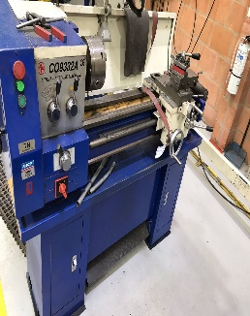
Fecha de creación: |  |  |  |  |  |  |  | Fecha ult. Revisión |  |  |  |  |  |  |  |  |  |  | Total de ítems mantenibles |  | 3
 | Dia | Mes | Año |  |  |  |  |  | Día |  |  | Mes |  |  |  | Año
Máquina: | Torno pequeño |  |  |  |  |  |  | Codigo del equipo: |  |  |  | SF-LSB-B1,1 |  |  |  |  |  |  | Costo monitoreo total | $300,000.00 | Costo monitoreo por Ítem Mantenible | $100,000.00
Marca: | Latimaq |  |  |  |  |  |  | Serie: | CQ9332A
Encargado del equipo: |  |  |  |  |  |  |  | Observaciones: |  |  |  |  |  |  |  |  |  |  |  |  |  |  |  | Mantenimiento
Taxonomia |  |  |  |  | Modos y efectos |  |  | Criterio de severidad |  |  |  |  | Valoración |  |  |  | Modos y efectos |  | FRECUENCIA DE INSPECCIONES PREDICTIVAS |  |  |  |  | Descripción tarea de mantenimiento
Línea | Equipo | Sistema | Función | Item mantenible | Falla funcional | Modo de falla | Efecto de falla | SEGURIDAD INDUSTRIAL | IMPACTO AMBIENTAL | COSTOS DE MANTENIMIENTO | TIEMPO PERDIDO EN PRODUCCION | CONTROL DE CALIDAD DEL PRODUCTO TERMINADO | Probabilidad de falla | Severidad | Clasificación | Criticidad | Causa de falla | Metodo de detección | FACTOR DE COSTO © | FACTOR DE FALLA (F) | FACTOR DE AJUSTE (A) | INTERVALO DE INSPECCIONES PREDICTIVAS / AÑO | FRECUENCIA DE MEDICION | Tipo de Mtto | Descripción de la tarea | Duración (Horas) | Operador
LSB | Torno pequeño SF-LSB-B1,1 | Transimisión | Transmitir potencia de 2HP a la caja de transmisión para girar elementos como cilindros, esferas y ejes, de 40mm hasta 200mm y maneja una velocidad promedio de 350RPM en primer velocidad. | Motor electrico SF-LSB-B1,1-ME | No Transmite potencia a la caja de transmisión | Exceso de ruido | Incomodida auditiva durante la operación | 3 | 1 | 1 | 1 | 1 | 1 | 1.50 | 1.50 | C | Rodamientos atascados | Prueba de ultrasonido | 0.20 | 0,2 | 1.7 | 1.2 | TRIMESTRAL | Preventivo | Limpieza y lubricación de rodamientos | 1 | 1
 |  |  |  |  |  |  | Desequilibrio de elementos rotativos | 1 | 1 | 1 | 2 | 2 | 1 | 1.45 | 1.45 | C | Desbalanceo residual del rotor | Prueba de ultrasonido | 0.07 | 0,2 | 1.7 | 3.7 | TRIMESTRAL | Preventivo | Soldadura de las barras, alineación del rotor y ajuste | 1 | 1
 |  |  |  |  |  | Desajuste de la caja de transmisión | Mal avance del husillo | 1 | 1 | 1 | 3 | 3 | 2 | 1.90 | 3.80 | B | Engranajes en mal estado | Analisis de vibraciones | 0.06 | 0,3 | 1.4 | 3.2 | TRIMESTRAL | Preventivo | Cambio de engranajes, limpieza y ajuste | 1 | 1
 |  |  |  | Caja de transmisión SF-LSB-B1,1-CT |  |  | Movimiento intermitente | 1 | 1 | 3 | 3 | 3 | 1 | 2.10 | 2.10 | C | Desajuste de engranajes | Analisis de vibraciones | 0.06 | 0,2 | 1.7 | 3.8 | TRIMESTRAL | Preventivo | Lubricación de rodamientos | 1 | 1
 |  |  |  |  |  | Exceso de vibración | Mal cambio de velocidad | 1 | 1 | 2 | 3 | 1 | 1 | 1.60 | 1.60 | C | Engranajes desgastados | Analisis de vibraciones | 0.06 | 0,2 | 1.7 | 3.8 | TRIMESTRAL | Preventivo | Cambio de chumaseras y lubricación de rodamientos | 1 | 1
 |  |  |  |  |  |  | Desajuste de la copa | 1 | 1 | 1 | 3 | 3 | 2 | 1.90 | 3.80 | B | La vibación del motor desjustó la copa | Analisis de vibraciones | 0.06 | 0,3 | 1.4 | 3.2 | TRIMESTRAL | Preventivo | Alineación de ejes | 1 | 1
 |  |  |  |  |  |  | Desbalanceo del motor | 1 | 1 | 3 | 3 | 1 | 1 | 1.70 | 1.70 | C | Desbalanceo de las barras por desvio del estator | Analisis de vibraciones | 0.06 | 0,2 | 1.7 | 3.8 | TRIMESTRAL | Preventivo | Soldar nuevamente las barras y corrección de posición del estator | 1 | 1
 |  | Control | Activar el motor electrico de 2HP, regulando el accionamiento y detención del dispositivo. Conectada a linea de 220V | Caja de control electrica SF-LSB-B1,1-CCE | No se Activa el motor eléctrico de 2HP | Caida de una fase | Falta de tensión entre lineas | 1 | 1 | 1 | 3 | 1 | 1 | 1.50 | 1.50 | C | Envejecimiento de aislaciones | Medición de tensión | 0.06 | 0,2 | 1.7 | 3.8 | TRIMESTRAL | Preventivo | Reemplazo de aislaciones | 1 | 1
 |  |  |  |  |  | Cortocircuito | Disparo de protecciones | 1 | 1 | 1 | 3 | 1 | 1 | 1.50 | 1.50 | C | Sobrevoltaje | Medición de voltaje | 0.06 | 0,2 | 1.7 | 3.8 | TRIMESTRAL | Preventivo | Revisión de consumo de la máquina por exceso de energía y prevención de la máquina | 1 | 1
 |  |  |  |  |  |  | Obstrucción de los bornes | 1 | 1 | 1 | 2 | 1 | 1 | 1.25 | 1.25 | C | Sulfatación de las borneras | Observación | 0.07 | 0,2 | 1.7 | 3.7 | TRIMESTRAL | Preventivo | Limpieza y reemplazo de borneras | 1 | 1
 |  |  |  |  |  |  | Daño de los contactores | 1 | 1 | 1 | 3 | 1 | 1 | 1.50 | 1.50 | C | Sobrecorriente | Revisón de amperaje | 0.06 | 0,2 | 1.7 | 3.8 | TRIMESTRAL | Preventivo | Reemplazo de contactores | 1 | 1
 |  |  |  |  |  |  | Quema del motor | 1 | 1 | 3 | 3 | 1 | 1 | 1.70 | 1.70 | C | Sobre consumo | Revisón de amperaje | 0.06 | 0,2 | 1.7 | 3.8 | TRIMESTRAL | Preventivo | Reemplazo del motor | 1 | 1

Torno Mediano
 |  | Taller Solution Factory - SKF Latin Trade SA |  |  |  |  |  |  |  |  |  |  |  |  |  |  |  |  | Periodicidad de mantenimiento |  |  |  |  | Programación de mantenimiento
 |  | Autopista vía Medellín - Cundinamarca
 |  | Descripción
 |  | Este cuadro analiza los modos y efectos de falla de los equipos mantenibles del área de tratamiento de residuos, realizando un registro detallado de componentes, partes y suministros para elaborar el plan de mantenimiento correspondiente, disponible y adecuado de los instrumentos y equipos correspondientes a las labores de la empresa.

Diseñado por: |  |  |  |  |  |  |  | Revisado por: |  |  |  |  |  |  |  |  | 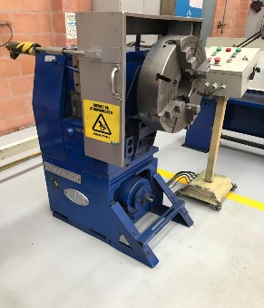
Fecha de creación: |  |  |  |  |  |  |  | Fecha ult. Revisión |  |  |  |  |  |  |  |  |  |  | Total de ítems mantenibles |  | 3
 | Dia | Mes | Año |  |  |  |  |  | Día |  |  | Mes |  |  |  | Año
Máquina: | Torno mediano |  |  |  |  |  |  | Codigo del equipo: |  |  |  | SF-LSB-B1,2 |  |  |  |  |  |  | Costo monitoreo total | $300,000.00 | Costo monitoreo por Ítem Mantenible | $100,000.00
Marca: | IMOR |  |  |  |  |  |  | Serie: | Oficina 420
Encargado del equipo: |  |  |  |  |  |  |  | Observaciones: |  |  |  |  |  |  |  |  |  |  |  |  |  |  |  | Mantenimiento
Taxonomia |  |  |  |  | Modos y efectos |  |  | Criterio de severidad |  |  |  |  | Valoración |  |  |  | Modos y efectos |  | FRECUENCIA DE INSPECCIONES PREDICTIVAS |  |  |  |  | Descripción tarea de mantenimiento
Línea | Equipo | Sistema | Función | Item mantenible | Falla funcional | Modo de falla | Efecto de falla | SEGURIDAD INDUSTRIAL | IMPACTO AMBIENTAL | COSTOS DE MANTENIMIENTO | TIEMPO PERDIDO EN PRODUCCION | CONTROL DE CALIDAD DEL PRODUCTO TERMINADO | Probabilidad de falla | Severidad | Clasificación | Criticidad | Causa de falla | Metodo de detección | FACTOR DE COSTO © | FACTOR DE FALLA (F) | FACTOR DE AJUSTE (A) | INTERVALO DE INSPECCIONES PREDICTIVAS / AÑO | FRECUENCIA DE MEDICION | Tipo de Mtto | Descripción de la tarea | Duración (Horas) | Operador
LSB | Torno Mediano SF-LSB-B1,2 | Transimisión | Transmitir 4HP de potencia del motor electrico a la caja de engranajes para girar pistas de los rodamientos de diametro de 400mm hasta 750mm de gran tamaño a una velocidad de 400RPM en primer velocidad, | Motor electrico SF-LSB-B1,2-ME | No transmite potencia a la caja de engranajes | Exceso de ruido | Incomodida auditiva durante la operación | 3 | 1 | 1 | 1 | 1 | 1 | 1.50 | 1.50 | C | Rodamientos atascados | Prueba de ultrasonido | 0.20 | 0,2 | 1.7 | 1.2 | TRIMESTRAL | Preventivo | Limpieza y lubricación de rodamientos | 1 | 1
 |  |  |  |  |  |  | Desequilibrio de elementos rotativos | 1 | 1 | 1 | 2 | 2 | 1 | 1.45 | 1.45 | C | Desbalanceo residual del rotor | Prueba de ultrasonido | 0.07 | 0,2 | 1.7 | 3.7 | TRIMESTRAL | Preventivo | Soldadura de las barras, alineación del rotor y ajuste | 1 | 1
 |  |  |  | Caja de engranajes SF-LSB-B1,2-CE |  |  | Mal contacto entre engranajes de 1ra velocidad | 1 | 1 | 1 | 3 | 3 | 1 | 1.90 | 1.90 | C | Desajuste del tren engranajes | Analisis de vibraciones | 0.06 | 0,2 | 1.7 | 3.8 | TRIMESTRAL | Preventivo | Lubricación de rodamientos | 1 | 1
 |  |  |  |  |  | Excesos de vibración | Desajuste de la copa | 1 | 1 | 3 | 3 | 3 | 1 | 2.10 | 2.10 | C | La vibación del motor desjustó la copa | Analisis de vibraciones | 0.06 | 0,2 | 1.7 | 3.8 | TRIMESTRAL | Preventivo | Alineación de ejes | 1 | 1
 |  |  |  |  |  |  | Desbalanceo del motor | 1 | 1 | 2 | 3 | 1 | 1 | 1.60 | 1.60 | C | Desbalanceo de las barras por desvio del estator | Analisis de vibraciones | 0.06 | 0,2 | 1.7 | 3.8 | TRIMESTRAL | Preventivo | Soldar nuevamente las barras y corrección de posición del estator | 1 | 1
 |  | Control | Activar el motor electrico de 4HP, regulando el accionamiento y detención del dispositivo. Conectada a linea de 220V | Caja de control electrica SF-LSB-B1,2-TEC | No se Activa el motor eléctrico | Caida de una fase | Falta de tensión entre lineas | 1 | 1 | 1 | 3 | 3 | 1 | 1.90 | 1.90 | C | Envejecimiento de aislaciones | Medición de tensión | 0.06 | 0,2 | 1.7 | 3.8 | TRIMESTRAL | Preventivo | Reemplazo de aislaciones | 1 | 1
 |  |  |  |  |  |  | Disparo de las protecciones | 1 | 1 | 2 | 2 | 1 | 1 | 1.35 | 1.35 | C | Se quemo el relé de protección | Medición de voltaje | 0.07 | 0,2 | 1.7 | 3.7 | TRIMESTRAL | Preventivo | Cambio del relé e instalación | 1 | 1
 |  |  |  |  |  | Cortocircuito | Obstrucción de los bornes | 1 | 1 | 1 | 3 | 1 | 1 | 1.50 | 1.50 | C | Sulfatación de las borneras | Observación | 0.06 | 0,2 | 1.7 | 3.8 | TRIMESTRAL | Preventivo | Limpieza y reemplazo de borneras | 1 | 1
 |  |  |  |  |  |  | Daño de los contactores | 1 | 1 | 1 | 3 | 1 | 1 | 1.50 | 1.50 | C | Sobrecorriente | Revisón de amperaje | 0.06 | 0,2 | 1.7 | 3.8 | TRIMESTRAL | Preventivo | Reemplazo de contactores | 1 | 1
 |  |  |  |  |  |  | Quema del motor | 1 | 1 | 1 | 2 | 1 | 1 | 1.25 | 1.25 | C | Sobre consumo | Revisón de amperaje | 0.07 | 0,2 | 1.7 | 3.7 | TRIMESTRAL | Preventivo | Reemplazo del motor | 1 | 1

Compresor
 |  | Taller Solution Factory - SKF Latin Trade SA |  |  |  |  |  |  |  |  |  |  |  |  |  |  |  |  | Periodicidad de mantenimiento |  |  |  |  | Programación de mantenimiento
 |  | Autopista vía Medellín - Cundinamarca
 |  | Descripción
 |  | Este cuadro analiza los modos y efectos de falla de los equipos mantenibles del área de tratamiento de residuos, realizando un registro detallado de componentes, partes y suministros para elaborar el plan de mantenimiento correspondiente, disponible y adecuado de los instrumentos y equipos correspondientes a las labores de la empresa.

Diseñado por: |  |  |  |  |  |  |  | Revisado por: |  |  |  |  |  |  |  |  | 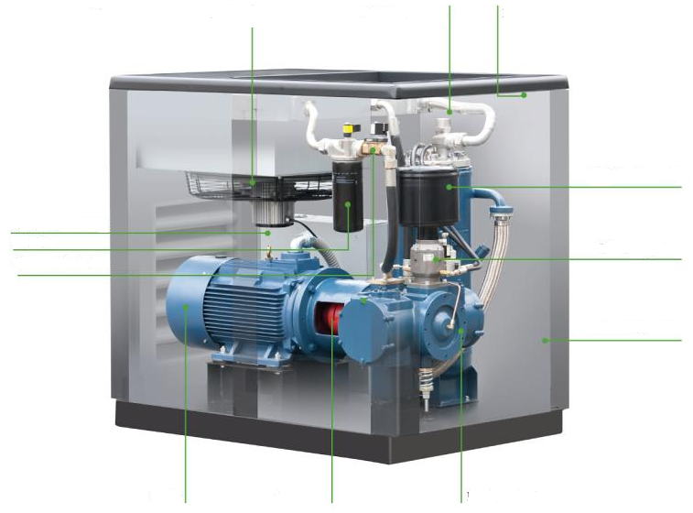
Fecha de creación: |  |  |  |  |  |  |  | Fecha ult. Revisión |  |  |  |  |  |  |  |  |  |  | Total de ítems mantenibles |  | 7
 | Dia | Mes | Año |  |  |  |  |  | Día |  |  | Mes |  |  |  | Año
Máquina: | Compresor |  |  |  |  |  |  | Codigo del equipo: |  |  |  | SF-WOP-C2 |  |  |  |  |  |  | Costo monitoreo total | $700,000.00 | Costo monitoreo por Ítem Mantenible | $100,000.00
Marca: | Atlas Copco |  |  |  |  |  |  | Serie: | API314373
Encargado del equipo: |  |  |  |  |  |  |  | Observaciones: |  |  |  |  |  |  |  |  |  |  |  |  |  |  |  | Mantenimiento
Taxonomia |  |  |  |  | Modos y efectos |  |  | Criterio de severidad |  |  |  |  | Valoración |  |  |  | Modos y efectos |  | FRECUENCIA DE INSPECCIONES PREDICTIVAS |  |  |  |  | Descripción tarea de mantenimiento
Línea | Equipo | Sistema | Función | Item mantenible | Falla funcional | Modo de falla | Efecto de falla | SEGURIDAD INDUSTRIAL | IMPACTO AMBIENTAL | COSTOS DE MANTENIMIENTO | TIEMPO PERDIDO EN PRODUCCION | CONTROL DE CALIDAD DEL PRODUCTO TERMINADO | Probabilidad de falla | Severidad | Clasificación | Criticidad | Causa de falla | Metodo de detección | FACTOR DE COSTO © | FACTOR DE FALLA (F) | FACTOR DE AJUSTE (A) | INTERVALO DE INSPECCIONES PREDICTIVAS / AÑO | FRECUENCIA DE MEDICION | Tipo de Mtto | Descripción de la tarea | Duración (Horas) | Operador
LSB | Compresor SF-WOP-C2 | Transimisión | Transmitir potencia de 15kw al compresor | Motor de accionamiento SF-WOP-C2-MA | No trasmite la potencia suficiente al compresor para que comprima aire a 125psi | Exceso de ruido | Incomodida auditiva durante la operación | 1 | 1 | 1 | 1 | 1 | 1 | 1.00 | 1.00 | C | Rodamientos atascados | Prueba de ultrasonido | 0.20 | 0,2 | 1.7 | 1.2 | TRIMESTRAL | Preventivo | Limpieza y lubricación de rodamientos | 1 | 1
 |  |  |  | Acople SF-WOP-C2-A |  | Exceso de vibración | Desalineación de acoplamiento | 1 | 1 | 1 | 3 | 1 | 1 | 1.50 | 1.50 | C | La vibación del motor desjustó el acople | Analisis de vibraciones | 0.06 | 0,2 | 1.7 | 3.8 | TRIMESTRAL | Preventivo | Alineación de ejes | 1 | 1
 |  |  |  |  |  |  | Desbalanceo del motor | 1 | 1 | 1 | 3 | 1 | 1 | 1.50 | 1.50 | C | Desbalanceo de las barras por desvio del estator | Analisis de vibraciones | 0.06 | 0,2 | 1.7 | 3.8 | TRIMESTRAL | Preventivo | Soldar nuevamente las barras y corrección de posición del estator | 1 | 1
 |  | Control | Activar el motor eléctrico de 15KW y conectada a línea de 440V. | Caja de control electrica SF-WOP-C2-CCE | No se Activa el motor eléctrico de 20HP | Caida de una fase | Falta de tensión entre lineas | 1 | 1 | 1 | 3 | 1 | 1 | 1.50 | 1.50 | C | Envejecimiento de aislaciones | Medición de tensión | 0.06 | 0,2 | 1.7 | 3.8 | TRIMESTRAL | Preventivo | Reemplazo de aislaciones | 1 | 1
 |  |  |  |  |  |  | Disparo de las protecciones | 1 | 1 | 1 | 1 | 1 | 1 | 1.00 | 1.00 | C | Se quemo el relé de protección | Medición de voltaje | 0.20 | 0,2 | 1.7 | 1.2 | TRIMESTRAL | Preventivo | Cambio del relé e instalación | 1 | 1
 |  |  |  |  |  |  | Obstrucción de los bornes | 1 | 1 | 1 | 1 | 1 | 1 | 1.00 | 1.00 | C | Sulfatación de las borneras | Observación | 0.20 | 0,2 | 1.7 | 1.2 | TRIMESTRAL | Preventivo | Limpieza y reemplazo de borneras | 1 | 1
 |  |  |  |  |  |  | Daño de los contactores | 1 | 1 | 1 | 3 | 1 | 1 | 1.50 | 1.50 | C | Sobrecorriente | Revisón de amperaje | 0.06 | 0,2 | 1.7 | 3.8 | TRIMESTRAL | Preventivo | Reemplazo de contactores | 1 | 1
 |  |  |  |  |  |  | Quema de algun ítem mantenible | 1 | 1 | 1 | 3 | 1 | 1 | 1.50 | 1.50 | C | Sobre consumo | Revisón de amperaje | 0.06 | 0,2 | 1.7 | 3.8 | TRIMESTRAL | Preventivo | Reemplazo | 1 | 1
 |  | Refrigeración | Regular la tempertura del equipo a 15°C y presión de 125psi. La refrigeración es por aire, requiere 230V, con una frecuencia de 50Hz y para la transmisión de potencia al ventilador de 0.54kw refrigerante 134A para su funcionamiento. | Intercambiador de calor de aire y aceite SF-WOP-C2-IAA | No regula las condiciones de trabajo del equipo | El aire y aceite no varian su temperatura dentro del intercambiador | Recalentamiento del compresor y el motor | 1 | 1 | 1 | 3 | 1 | 1 | 1.50 | 1.50 | C | El intercambiador no regula la temperatura entre aire y aceite | Analisis de termografia | 0.06 | 0,2 | 1.7 | 3.8 | TRIMESTRAL | Preventivo | Mantenimiento preventivo del intercambiador | 1 | 1
 |  |  |  | Secador SF-WOP-C2-S |  |  | Bajo nivel de aceite | 1 | 1 | 1 | 3 | 1 | 3 | 1.50 | 4.50 | B | Las mangueras del secador estan cristalizadas | Observación | 0.06 | 1 | 0.5 | 2.8 | TRIMESTRAL | Preventivo | Reemplazo de mangueras y nivelación de aceite | 1 | 1
 |  | Compresión | Aumentar la presión del fluido a 125psi para enviar aire comprimido a elementos neumáticos del taller, se alimenta del accionamiento del motor eléctrico de 15kw y está conectado con él a través de un acople. Maneja un caudal de 43.8 L/s y tiene un peso de 420kg, requiere de un suministro de energía de 440V. | Compresor SF-WOP-C2-C | No comprime aire | El compresor enciende, pero no carga despues de un tiempo | La succión de aire es pobre | 1 | 1 | 1 | 3 | 1 | 1 | 1.50 | 1.50 | C | Tiene la valvula de entrada golpeada | Observación | 0.06 | 0,2 | 1.7 | 3.8 | TRIMESTRAL | Preventivo | Reemplazo de valvula | 1 | 1
 |  |  |  |  |  |  | La valvula de salida presenta un golpe | 1 | 1 | 1 | 3 | 1 | 1 | 1.50 | 1.50 | C | Tiene una fuga de aire comprimido | Observación | 0.06 | 0,2 | 1.7 | 3.8 | TRIMESTRAL | Preventivo | Reemplazo de valvula | 1 | 1
 |  |  |  |  |  | La salida de presión está por debajo de lo normal | El compresor no descarga aire comprimido | 1 | 1 | 1 | 3 | 1 | 1 | 1.50 | 1.50 | C | La valvula de salida no abre, esta atascada | Observación | 0.06 | 0,2 | 1.7 | 3.8 | TRIMESTRAL | Preventivo | Revisión y ajuste | 1 | 1
 |  |  |  |  |  |  | Esta despresurizado | 1 | 1 | 1 | 3 | 1 | 1 | 1.50 | 1.50 | C | la valvula de entrada no cierra | Observación | 0.06 | 0,2 | 1.7 | 3.8 | TRIMESTRAL | Preventivo | Revisión y ajuste | 1 | 1
 |  | Linea de aire comprimido | Distribuir la cantidad de aire obtenido a 8.5 bar entre los componentes que requieren aire comprimido para su funcionamiento | Linea de aire comprimido SF-SER-D8 | No distribuye aire comprimido | La tuberia presenta una fuga | No hay alimentación completa de aire comprimido en el taller | 1 | 1 | 1 | 3 | 1 | 1 | 1.50 | 1.50 | C | La tuberia tiene una fuga | Observación | 0.06 | 0,2 | 1.7 | 3.8 | TRIMESTRAL | Preventivo | Reemplazo de tuberia | 1 | 1

Distribución Eléctrica
 |  | Taller Solution Factory - SKF Latin Trade SA |  |  |  |  |  |  |  |  |  |  |  |  |  |  |  |  | Periodicidad de mantenimiento |  |  |  |  | Programación de mantenimiento
 |  | Autopista vía Medellín - Cundinamarca
 |  | Descripción
 |  | Este cuadro analiza los modos y efectos de falla de los equipos mantenibles del área de tratamiento de residuos, realizando un registro detallado de componentes, partes y suministros para elaborar el plan de mantenimiento correspondiente, disponible y adecuado de los instrumentos y equipos correspondientes a las labores de la empresa.

Diseñado por: |  |  |  |  |  |  |  | Revisado por: |  |  |  |  | 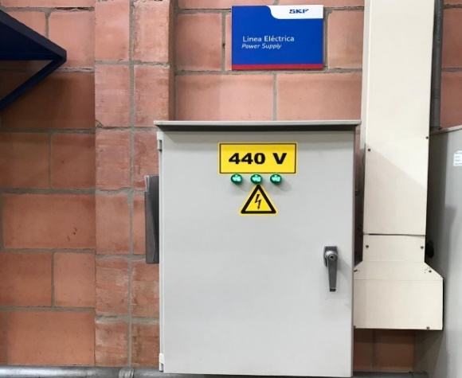 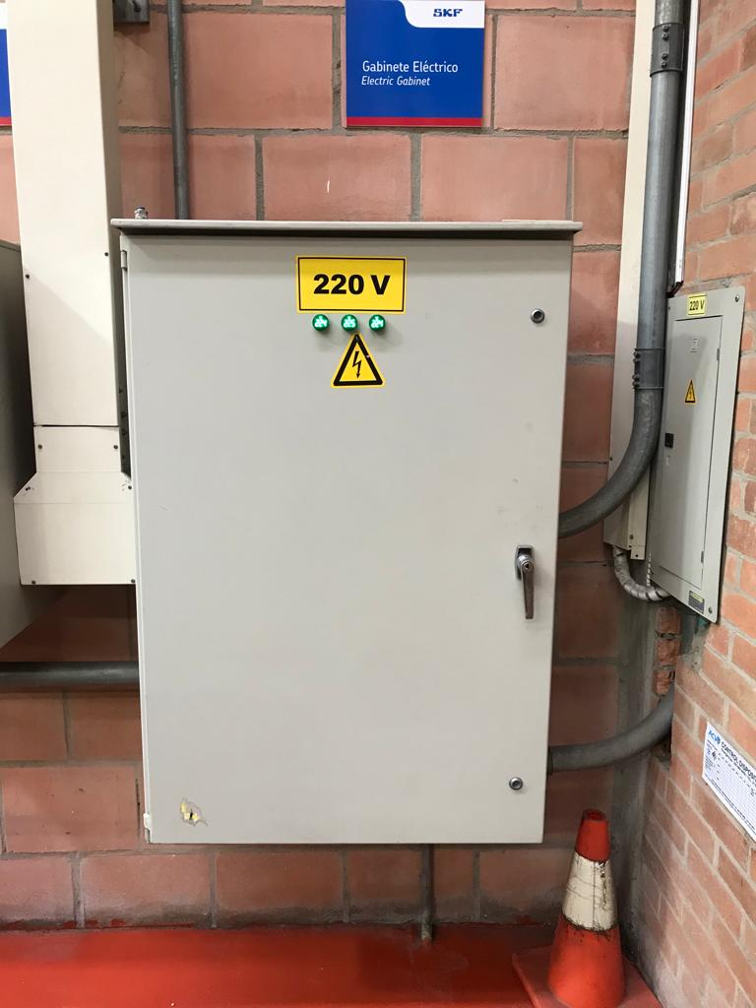
Fecha de creación: |  |  |  |  |  |  |  | Fecha ult. Revisión | Día |  | Mes |  |  |  |  |  |  |  | Total de ítems mantenibles |  | 2
 | Dia | Mes | Año
Máquina: | Distribución Eléctrica |  |  |  |  |  |  | Codigo del equipo: |  | SF-SER-D5 y SF-SER-D4 |  |  |  |  |  |  |  |  | Costo monitoreo total | $200,000.00 | Costo monitoreo por Ítem Mantenible | $100,000.00
Marca: | SKF |  |  |  |  |  |  | Serie:
Encargado del equipo: |  |  |  |  |  |  |  | Observaciones: |  |  |  |  |  |  |  |  |  |  |  |  |  |  |  | Mantenimiento
Taxonomia |  |  |  |  | Modos y efectos |  |  | Criterio de severidad |  |  |  |  | Valoración |  |  |  | Modos y efectos |  | FRECUENCIA DE INSPECCIONES PREDICTIVAS |  |  |  |  | Descripción tarea de mantenimiento
Línea | Equipo | Sistema | Función | Item mantenible | Falla funcional | Modo de falla | Efecto de falla | SEGURIDAD INDUSTRIAL | IMPACTO AMBIENTAL | COSTOS DE MANTENIMIENTO | TIEMPO PERDIDO EN PRODUCCION | CONTROL DE CALIDAD DEL PRODUCTO TERMINADO | Probabilidad de falla | Severidad | Clasificación | Criticidad | Causa de falla | Metodo de detección | FACTOR DE COSTO © | FACTOR DE FALLA (F) | FACTOR DE AJUSTE (A) | INTERVALO DE INSPECCIONES PREDICTIVAS / AÑO | FRECUENCIA DE MEDICION | Tipo de Mtto | Descripción de la tarea | Duración (Horas) | Operador
LSB | Distribución Eléctrica | Control | Proveer energía electrica a equipos de planta, que requieran un voltaje de 220V | Tablero de distribución electrica 220V SF-SER-D5 | No provee energía electrica a los equipos de 220V | Caida de una fase | Falta de tensión entre lineas | 1 | 1 | 2 | 3 | 1 | 1 | 2.13 | 2.13 | C | Envejecimiento de aislaciones | Medición de tensión | 0.06 | 0,2 | 1.7 | 3.8 | TRIMESTRAL | Preventivo | Reemplazo de aislaciones | 1 | 1
 |  |  |  |  |  |  | Disparo de las protecciones | 1 | 1 | 1 | 1 | 1 | 1 | 1.68 | 1.68 | C | Se quemo el relé de protección | Medición de voltaje | 0.20 | 0,2 | 1.7 | 1.2 | TRIMESTRAL | Preventivo | Cambio del relé e instalación | 1 | 1
 |  |  | Proveer energía electrica a equipos de planta, que requieran un voltaje de 440V | Tablero de distribución electrica 440V SF-SER-D4 | No provee energía electrica a los equipos de 440V | Cortocircuito | Daño de los contactores | 1 | 1 | 3 | 3 | 3 | 1 | 3.70 | 3.70 | B | Humedad | Revisón de amperaje | 0.06 | 0,2 | 1.7 | 3.8 | TRIMESTRAL | Preventivo | Cambio de terminales | 1 | 1
 |  |  |  |  |  |  | Quema algún equipo | 1 | 1 | 3 | 3 | 3 | 1 | 3.70 | 3.70 | B | Revisión o cambio del equipo | Observación | 0.06 | 0,2 | 1.7 | 3.8 | TRIMESTRAL | Preventivo | Revisión | 1 | 1

